캐릭터 상세 설정
 | 캐릭터 상세 설정

이름 | 우식 |  | 성별 / 나이 | 40 |  | 참고 이미지


성격 | 유쾌하고 장난치는 걸 좋아 한다. 불같은 면이 있다.

말버릇 (상호작용) | 평상 시 | "어~! 그래, 주인공!"

 | 희

 | 노

 | 애
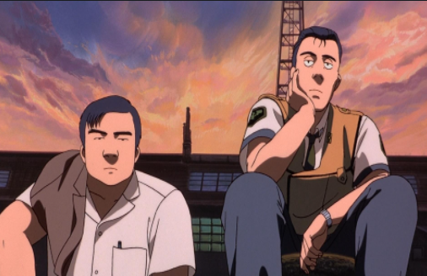
 | 락

종족 | 인간 |  | 직업 | 리드 헌터

역할 | 훈련교관 |  | 소속 | 성심 캠프장

관계도 | 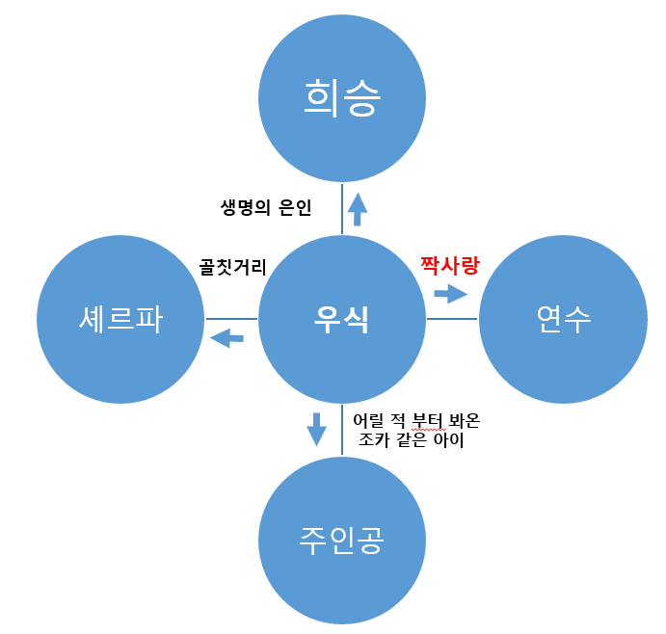

 |  |  |  |  | 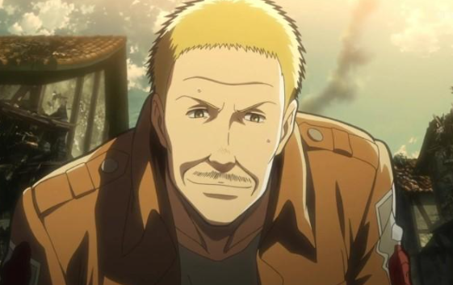 |  | 

무기 | 정육점 칼 -> 참고이미지

과거/역사 | 우식은 대전에서 유명한 젊은 정육점 사장이었다. 12년 전 몬스터들이 출몰하기 직전 날 우식은 꿈을 꿨다. 뚱뚱한 햄스터가 무기를 만들어 주는 꿈. 그가 생각한 무기는 다름 아닌 매일 쓰던 크리스토퍼(중식도)였다. 일어나 보니 정말 크리스토퍼와 똑같은 형태의 무기가 머리맡에 놓여 있었다. 그때 도시는 여기저기서 출몰한 몬스터들 때문에 아비규환이었다. 우식은 그렇게 부모님이 평생을 일궈온 가게와 가족 또한 잃었다. 하나 남은 크리스토퍼와 함께 대전 시내를 떠돌던 어느 날 몬스터들에게 둘러싸여 위험에 빠진 순간 커다란 덩치에 사내와 어린 주인공을 만났고, 희승의 도움으로 인해 목숨을 구하게 된다. 그 후 희승을 큰형님으로 생각하며 따르다가 지금의 성심 캠프장 훈련교관이 되었다. 요즘 들어 연수가 자꾸 눈에 밟히는 기분은 우식도 잘 모르는듯하다.

기획의도 | 기획을 한 계기: 캠프장의 메인NPC를 만들다가 아이디어가 떠올랐다. -> 무기를 맡기고 시간에 따라 경험치가 오르는 형식의 컨텐츠는 어떨까? 캠프장의 시스템과 메인 시나리오에도 쓸 수 있는 하이브리드 캐릭터가 있다면, 리소스 재활용도 가능 하며 주인공의 조언자 역할로도 적합하여 우식 캐릭터를 기획하게 되었다.

